геленко
EFFORT=-12.9 -13.8×DCOUNT -1.09×DEXP+5.8×SFCOUNT+ 0.021×TCLOC-0.035×TDELTA-0.034×TFUNC
 | DCOUNT | DEXP | SFCOUNT | TCLOC | TDELTA | TFUNC
b0 | b1 | b2 | b3 | b4 | b5 | b6
-12.9 | -13.8 | -1.09 | 5.8 | 0.021 | 0.035 | 0.034
 |  |  |  |  |  | x1 | x2 | Effort
 |  |  |  |  |  | TDELTA | TFUNC | y | z1 | z2 |  |  |  |  | Z в шляпе | квадрат разницы y |  |  | квадрат разницы x1 | квадрат разницы x2 | ліва границя доверит интервала | права границя доверит интервала | left prediction interval | right prediction interval | ліва границя доверит интервала | права границя доверит интервала
1 |  |  |  |  |  | 10 | 71.59 | 16.68 | 1 | 1.8548523624 |  |  |  |  | 1.2221960463 | 5.1104253906 |  |  | 92.7369 | 4980.1249 | 13.53 | 24.346895624 | -12.116035281 | 49.997285281 | 14.045 | 19.315 | 13.045 | 20.315
2 |  |  |  |  |  | 209 | 99.61 | 11.5 | 2.3201462861 | 1.9983029401 |  |  |  |  | 1.0606978404 | 55.362900391 |  |  | 43526.4769 | 9719.9881 | 13.53 | 24.346895624 | -12.116035281 | 49.997285281 | 8.865 | 14.135 | 7.865 | 15.135
3 |  |  |  |  |  | 16 | 80.54 | 12.03 | 1.2041199827 | 1.9060116253 |  |  |  |  | 1.0802656273 | 47.756737891 |  |  | 244.2969 | 6323.4304 | 13.53 | 24.346895624 | -12.116035281 | 49.997285281 | 9.395 | 14.665 | 8.395 | 15.665
4 |  |  |  |  |  | 4 | 80 | 14.88 | 0.60205999133 | 1.903089987 |  |  |  |  | 1.1726029312 | 16.488675391 |  |  | 13.1769 | 6237.8404 | 13.53 | 24.346895624 | -12.116035281 | 49.997285281 | 12.245 | 17.515 | 11.245 | 18.515
5 |  |  |  |  |  | 45 | 180.99 | 13.75 | 1.6532125138 | 2.25765458 |  |  |  |  | 1.1383026982 | 26.942587891 |  |  | 1991.8369 | 32389.2009 | 13.53 | 24.346895624 | -12.116035281 | 49.997285281 | 11.115 | 16.385 | 10.115 | 17.385
6 |  |  |  |  |  | 25 | 330 | 18.11 | 1.3979400087 | 2.5185139399 |  |  |  |  | 1.2579184503 | 0.68993789063 |  |  | 606.6369 | 108227.8404 | 13.53 | 24.346895624 | -12.116035281 | 49.997285281 | 15.475 | 20.745 | 14.475 | 21.745
7 |  |  |  |  |  | 12 | 110 | 8 | 1.079181246 | 2.0413926852 |  |  |  |  | 0.90308998699 | 119.69727539 |  |  | 135.2569 | 11876.6404 | 13.53 | 24.346895624 | -12.116035281 | 49.997285281 | 5.365 | 10.635 | 4.365 | 11.635
8 |  |  |  |  |  | 37 | 210 | 17.83 | 1.5682017241 | 2.3222192947 |  |  |  |  | 1.2511513432 | 1.2334878906 |  |  | 1341.7569 | 43672.6404 | 13.53 | 24.346895624 | -12.116035281 | 49.997285281 | 15.195 | 20.465 | 14.195 | 21.465
9 |  |  |  |  |  | 30 | 1460 | 79.24 | 1.4771212547 | 3.1643528558 |  |  |  |  | 1.8989444669 | 3636.0146254 |  |  | 877.9369 | 2128622.6404 | 13.53 | 24.346895624 | -12.116035281 | 49.997285281 | 76.605 | 81.875 | 75.605 | 82.875
10 |  |  |  |  |  | 15 | 605 | 21.5 | 1.1760912591 | 2.7817553747 |  |  |  |  | 1.3324384599 | 6.5504003906 |  |  | 214.0369 | 364791.8404 | 13.53 | 24.346895624 | -12.116035281 | 49.997285281 | 18.865 | 24.135 | 17.865 | 25.135
11 |  |  |  |  |  | 16 | 688 | 40.33 | 1.2041199827 | 2.8375884382 |  |  |  |  | 1.605628222 | 457.50536289 |  |  | 244.2969 | 471941.5204 | 13.53 | 24.346895624 | -12.116035281 | 49.997285281 | 37.695 | 42.965 | 36.695 | 43.965
12 |  |  |  |  |  | 10 | 215 | 21 | 1 | 2.3324384599 |  |  |  |  | 1.3222192947 | 4.2410253906 |  |  | 92.7369 | 45787.4404 | 13.53 | 24.346895624 | -12.116035281 | 49.997285281 | 18.365 | 23.635 | 17.365 | 24.635
13 |  |  |  |  |  | 14 | 255 | 13.5 | 1.1461280357 | 2.4065401804 |  |  |  |  | 1.1303337685 | 29.600400391 |  |  | 185.7769 | 64505.8404 | 13.53 | 24.346895624 | -12.116035281 | 49.997285281 | 10.865 | 16.135 | 9.865 | 17.135
14 |  |  |  |  |  | 6 | 462 | 19.75 | 0.77815125038 | 2.6646419756 |  |  |  |  | 1.2955671 | 0.65508789062 |  |  | 31.6969 | 212502.5604 | 13.53 | 24.346895624 | -12.116035281 | 49.997285281 | 17.115 | 22.385 | 16.115 | 23.385
15 |  |  |  |  |  | 9 | 448 | 24 | 0.95424250944 | 2.651278014 |  |  |  |  | 1.3802112417 | 25.597275391 |  |  | 74.4769 | 199791.1204 | 13.53 | 24.346895624 | -12.116035281 | 49.997285281 | 21.365 | 26.635 | 20.365 | 27.635
16 |  |  |  |  |  | 10 | 776 | 29 | 1 | 2.8898617213 |  |  |  |  | 1.4623979979 | 101.19102539 |  |  | 92.7369 | 600594.0004 | 13.53 | 24.346895624 | -12.116035281 | 49.997285281 | 26.365 | 31.635 | 25.365 | 32.635
17 |  |  |  |  |  | 6 | 200 | 15.35 | 0.77815125038 | 2.3010299957 |  |  |  |  | 1.1861083798 | 12.892587891 |  |  | 31.6969 | 39593.0404 | 13.53 | 24.346895624 | -12.116035281 | 49.997285281 | 12.715 | 17.985 | 11.715 | 18.985
18 |  |  |  |  |  | 7 | 132 | 19 | 0.84509804001 | 2.1205739312 |  |  |  |  | 1.278753601 | 0.003525390625 |  |  | 43.9569 | 17155.7604 | 13.53 | 24.346895624 | -12.116035281 | 49.997285281 | 16.365 | 21.635 | 15.365 | 22.635
19 |  |  |  |  |  | 13 | 36 | 9.5 | 1.1139433523 | 1.5563025008 |  |  |  |  | 0.97772360529 | 89.125400391 |  |  | 159.5169 | 1223.6004 | 13.53 | 24.346895624 | -12.116035281 | 49.997285281 | 6.865 | 12.135 | 5.865 | 13.135
20 |  |  |  |  |  | 17 | 770 | 35.1 | 1.2304489214 | 2.8864907252 |  |  |  |  | 1.5453071165 | 261.12540039 |  |  | 276.5569 | 591330.2404 | 13.53 | 24.346895624 | -12.116035281 | 49.997285281 | 32.465 | 37.735 | 31.465 | 38.735
21 |  |  |  |  |  | 10 | 140 | 17.9 | 1 | 2.1461280357 |  |  |  |  | 1.252853031 | 1.0829003906 |  |  | 92.7369 | 19315.4404 | 13.53 | 24.346895624 | -12.116035281 | 49.997285281 | 15.265 | 20.535 | 14.265 | 21.535
22 |  |  |  |  |  | 26 | 810 | 52.32 | 1.414973348 | 2.9084850189 |  |  |  |  | 1.7186677353 | 1114.1826754 |  |  | 656.8969 | 654448.6404 | 13.53 | 24.346895624 | -12.116035281 | 49.997285281 | 49.685 | 54.955 | 48.685 | 55.955
23 |  |  |  |  |  | 18 | 635 | 19.83 | 1.2552725051 | 2.8027737253 |  |  |  |  | 1.2973227142 | 0.79098789062 |  |  | 310.8169 | 401930.6404 | 13.53 | 24.346895624 | -12.116035281 | 49.997285281 | 17.195 | 22.465 | 16.195 | 23.465
24 |  |  |  |  |  | 4 | 150 | 10.75 | 0.60205999133 | 2.1760912591 |  |  |  |  | 1.0314084643 | 67.086337891 |  |  | 13.1769 | 22195.0404 | 13.53 | 24.346895624 | -12.116035281 | 49.997285281 | 8.115 | 13.385 | 7.115 | 14.385
25 |  |  |  |  |  | 15 | 800 | 10.56 | 1.1760912591 | 2.903089987 |  |  |  |  | 1.0236639182 | 70.234875391 |  |  | 214.0369 | 638369.0404 | 13.53 | 24.346895624 | -12.116035281 | 49.997285281 | 7.925 | 13.195 | 6.925 | 14.195
26 |  |  |  |  |  | 0.56 | 1 | 7.441 | -0.25181197299 | 0 |  |  |  |  | 0.87163130454 | 132.24137514 |  |  | 0.0361 | 0.0004 | 13.53 | 24.346895624 | -12.116035281 | 49.997285281 | 4.806 | 10.076 | 3.806 | 11.076
27 |  |  |  |  |  | 0.56 | 1 | 7.451 | -0.25181197299 | 0 |  |  |  |  | 0.8722145634 | 132.01148264 |  |  | 0.0361 | 0.0004 | 13.53 | 24.346895624 | -12.116035281 | 49.997285281 | 4.816 | 10.086 | 3.816 | 11.086
28 |  |  |  |  |  | 0.56 | 1 | 7.484 | -0.25181197299 | 0 |  |  |  |  | 0.87413377883 | 131.25425639 |  |  | 0.0361 | 0.0004 | 13.53 | 24.346895624 | -12.116035281 | 49.997285281 | 4.849 | 10.119 | 3.849 | 11.119
29 |  |  |  |  |  | 0.03 | 1 | 7.707 | -1.5228787453 | 0 |  |  |  |  | 0.88688535899 | 126.19433064 |  |  | 0.1156 | 0.0004 | 13.53 | 24.346895624 | -12.116035281 | 49.997285281 | 5.072 | 10.342 | 4.072 | 11.342
30 |  |  |  |  |  | 0 | 1 | 7.902 | #NUM! | 0 |  |  |  |  | 0.89773702535 | 121.85124189 |  |  | 0.1369 | 0.0004 | 13.53 | 24.346895624 | -12.116035281 | 49.997285281 | 5.267 | 10.537 | 4.267 | 11.537
31 |  |  |  |  |  | 0.82 | 1.12 | 7.98 | -0.086186147616 | 0.04921802267 |  |  |  |  | 0.90200289135 | 120.13530039 |  |  | 0.2025 | 0.01 | 13.53 | 24.346895624 | -12.116035281 | 49.997285281 | 5.345 | 10.615 | 4.345 | 11.615
32 |  |  |  |  |  | 0.37 | 1.02 | 8.725 | -0.43179827593 | 0.0086001717619 | #NUM! | #NUM! | -0.43179827593 | 0.0086001717619 | 0.94076543563 | 104.35899414 |  |  | 0 | 0 | 13.53 | 24.346895624 | -12.116035281 | 49.997285281 | 6.09 | 11.36 | 5.09 | 12.36
 | среднее | #DIV/0! | #DIV/0! | #DIV/0! | #DIV/0! | 18.340625 | 304.7459375 | 18.940625 | #NUM! | 1.8871649315 | #NUM! | #NUM! | -0.43179827593 | 0.0086001717619 | 1.1897232625 | 7019.2089035 | 5072.8618 |  | 51565.8258 | 6697526.1247
 |  |  |  |  |  |  |  | y среднее | x2 среднее |  |  |  |  |  |  |  | сумма квадратов разностей y | сумма квадратов разностей x1
 |  |  |  |  |  |  |  |  |  |  |  |  |  |  |  |  | Szy
Довірчі та прогнозні інтервали трудомісткості виправлення помилок у ПЗ YII3
 |  |  |  |  |  |  |  |  |  |  |  |  |  |  |  |  | 13.003668457
 |  |  |  |  |  |  |  |  |  |  |  |  |  |  |  |  | стьюдент
 |  |  |  | кореляц |  |  |  |  |  |  |  |  |  |  |  |  | 2.3518351804

 |  |  |  |  |  |  |  | x1 | x2
 |  |  |  |  |  |  | x1 | 1 | 0.86469394923
 |  |  |  |  |  |  | x2 | 0.86469394923 | 1

Лист1
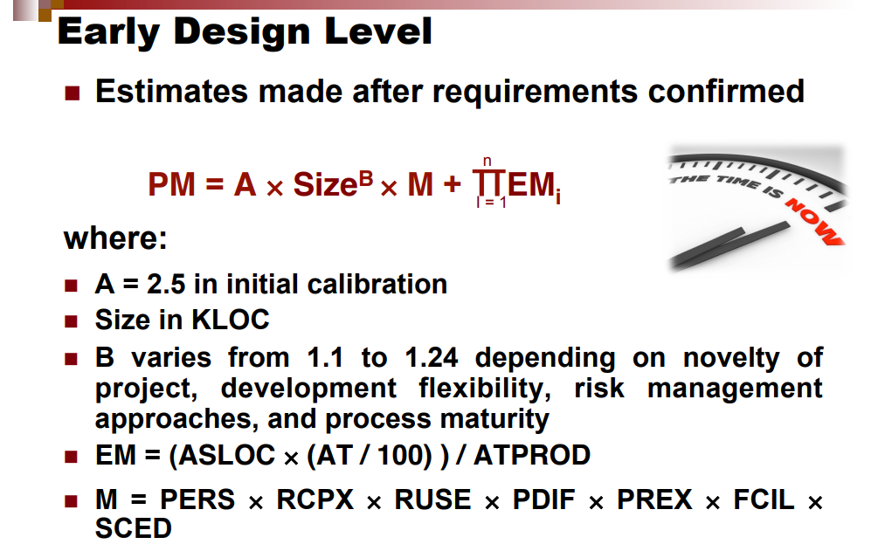
tNo TeamExp ManagerExp Length Effort Transactions Entities PointAdjust Envergure PointsNonAdjust 1 0 0 4 5635 197 124 321 33 315 2 4 4 1 805 40 60 100 18 83 3 0 0 5 3829 200 119 319 30 303 4 0 0 4 2149 140 94 234 24 208 5 0 0 4 2821 97 89 186 38 192 6 2 1 9 2569 119 42 161 25 7 1 2 13 3913 186 52 25 8 3 1 12 7854 172 88 30 9 3 4 4 2422 78 38 24 10 4 1 21 4067 167 99 24 11 2 1 17 9051 146 112 258 12 1 1 3 2282 183 72 105 13 3 4 8 4172 183 61 223 216 14 4 4 9 4977 183 121 344 320 15 3 2 8 1617 183 48 167 26 152 16 4 3 8 3192 183 43 100 43 108 17 4 14 3437 68 316 384 20 326 18 3 14 4494 9 386 395 21 340 19 4 5 840 58 34 92 29 86 20 4 12 14973 318 269 587 34 21 2 18 5180 88 170 258 34 22 2 5 5775 306 132 438 37 23 4 1 20 10577 304 78 382 397 24 1 4 8 3983 89 200 289 283 25 4 1 14 3164 86 230 316 310 26 2 0 6 3542 71 235 306 312 27 3 1 14 4277 148 324 472 491 28 4 4 16 7252 116 170 286 27 263 29 4 1 14 3948 175 277 452 37 30 4 3 6 3927 79 128 207 27 31 1 1 9 710 145 38 27 32 4 4 9 2429 174 78 41 33 1 1 5 6405 194 91 35 34 2 2 3 651 126 49 38 (IJACSA) International Journal of Advanced Computer Science and Applications, Vol. 10, No. 2, 201 9 231 | P a g e www.ijacsa.thesai.org 35 1 3 17 9135 137 119 256 34 36 2 4 11 1435 289 88 377 28 37 8 5922 260 144 404 24 360 38 1 4 4 847 158 59 217 18 180 39 3 3 16 8050 302 145 447 52 523 40 1 1 4620 451 48 499 28 464 41 2 4 2352 661 132 793 23 698 42 1 1 2174 64 54 118 25 106 43 4 19894 284 230 514 50 591 44 2 1 6699 182 126 308 35 308 45 2 3 14987 173 332 505 19 424 46 2 2 9 4004 252 7 259 28 241 47 4 3 11 12824 131 180 311 51 361 48 2 3 8 2331 106 39 145 6 103 49 3 3 9 5817 96 108 204 29 192 50 2 3 7 2989 116 72 188 18 156 51 3 3 6 3136 86 49 135 32 131 52 2 3 17 14434 221 121 342 35 342 53 1 1 12 2583 61 96 157 18 130 54 1 3 12 3647 132 89 221 5 155 55 3 7 13 8232 45 387 432 16 350 56 1 1 12 3276 55 112 167 12 129 57 1 4 8 2723 124 52 176 14 139 58 3 3 5 3472 120 126 246 15 197 59 1 2 6 1575 47 32 79 14 62 60 1 1 12 2926 126 107 2
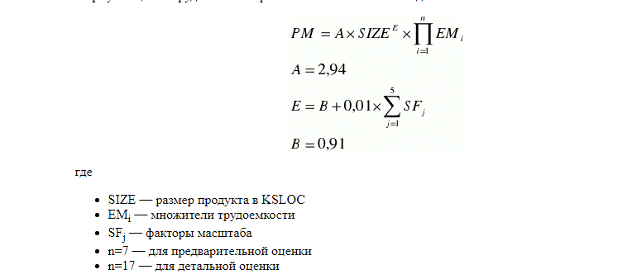
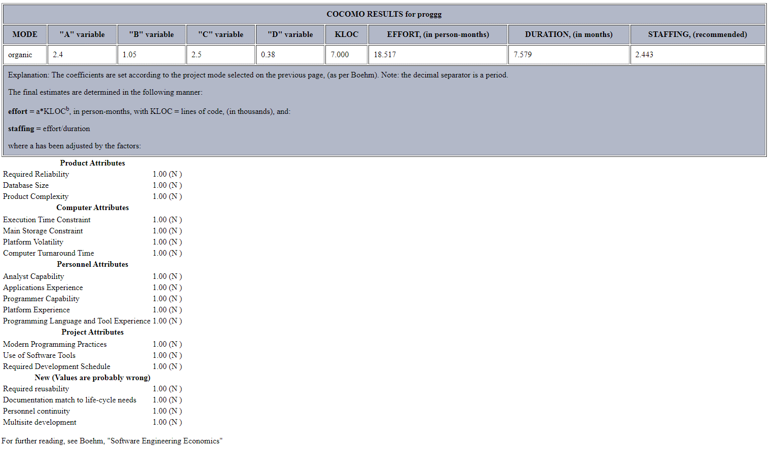

 |  |  |  |  |  |  |  |  |  |  | organic
 |  |  |  |  |  | A | 2.94 |  |  |  | a | 2.4
 |  |  |  |  |  | B | 0.91 |  |  |  | b | 1.05
 |  |  |  |  |  | E | 1.0997 |  |  |  | c | 2.5
 |  |  |  |  |  | ТРУДОЕМКОСТЬ | 49750.980581 |  |  |  | d | 0.38
 |  |  |  |  |  |  |  |  |  |  | kloc | 7000
 |  |  |  |  |  |  |  |  |  | 18.517 | effort | 26155.569688 | чел/мес
 |  |  |  |  |  |  |  |  |  |  | duration | 7.579 | мес
 |  |  |  |  |  |  |  |  |  |  | staffing | 2.443

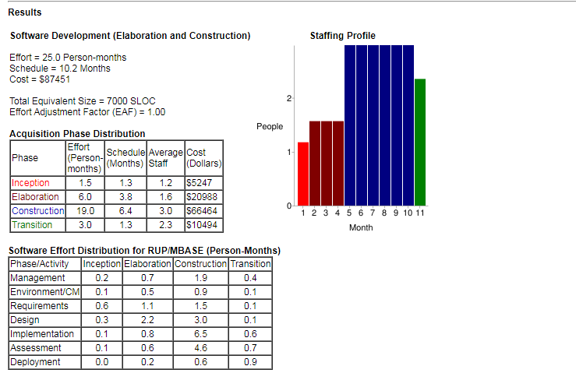
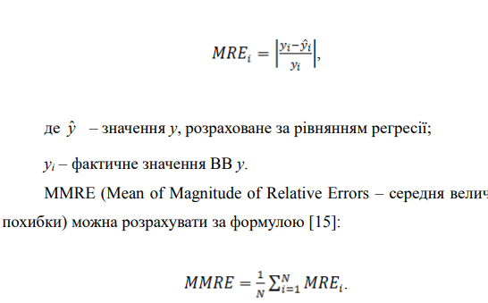
 |  |  |  |  |  |  |  |  |  |  |  | Nominal
 |  |  |  |  |  |  |  |  |  |  |  | SF
 |  |  |  |  |  |  |  |  |  |  |  | 3.72
 |  |  |  |  |  |  |  |  |  |  |  | 3.04
 |  |  |  |  |  |  |  |  |  |  |  | 4.24
 |  |  |  |  |  |  |  |  |  |  |  | 3.29
 |  |  |  |  |  |  |  |  |  |  |  | 4.68
 |  |  |  |  |  |  |  |  |  |  |  | 18.97
 |  |  |  |  |  |  |  |  |  |  |  | 0.1897
 |  |  |  |  |  |  |  |  |  |  |  | 1.0997
 |  |  |  |  |  |  |  |  |  |  |  | 0

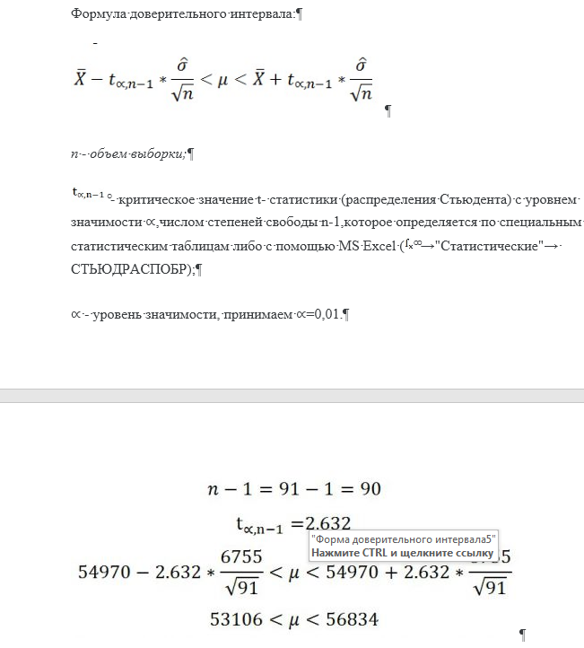

 |  |  |  |  |  |  |  |  | s
 |  |  |  |  |  |  |  |  | N | 34
Y | X1 | X2 | введите | MMRE |  | PRED(0,25) | R2 |  | a | 0.05
1091514 |  |  |  | y=356+5*K45+3,5*L45 |  |  |  | TСТЮДЕНТА | 2.0345152974
6782 |  |  |  |  |  |  |  | СТЕПЕНИ СВОБОДЫ (N-1) | 33
3574 |  |  | клок, тыс |  | р-р |  |  | ДОВЕРИТЕЛЬНАЯ ВЕРОЯТНОСТЬ |  | =
420713 |  |  | x1 | x2 | y | начало доверит интервала | конец доверительного интервала
33127 |  |  | 70 | 15000 | 53206 | 53106 | 59834
6982
7427
49760
74873
6208
25923
2922583
88046
206564
275079
1969630
176230
38728
47836
873242
8819493
80311
892
80504
171633
362733
188081
215498
2272926
242870
1510579
119428
57756
105183
8882

РАЗМЕР
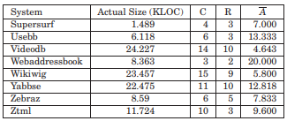
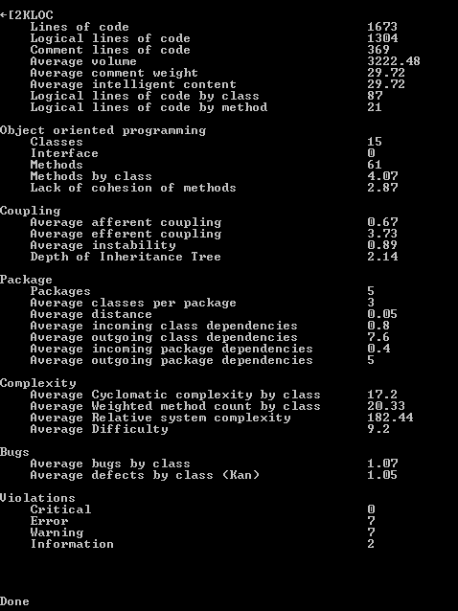
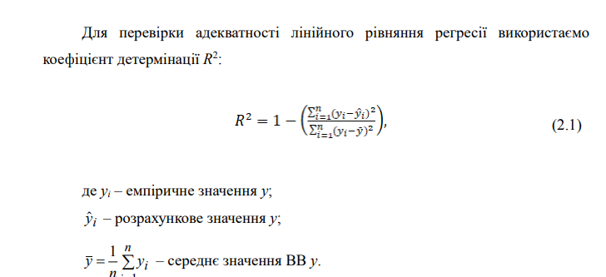
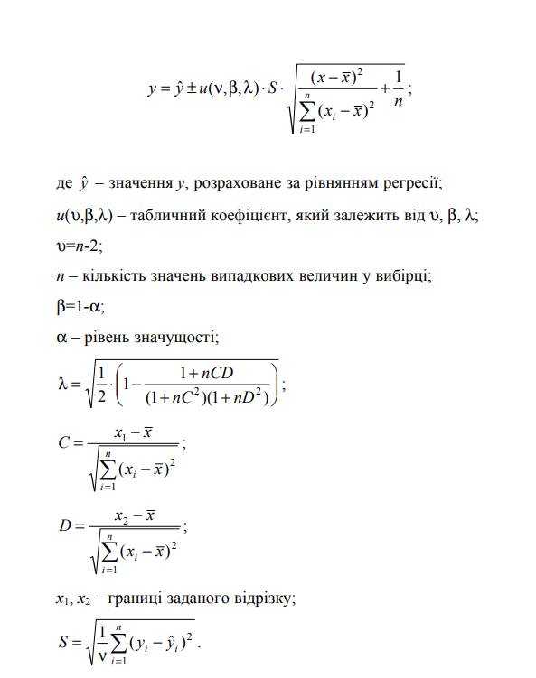
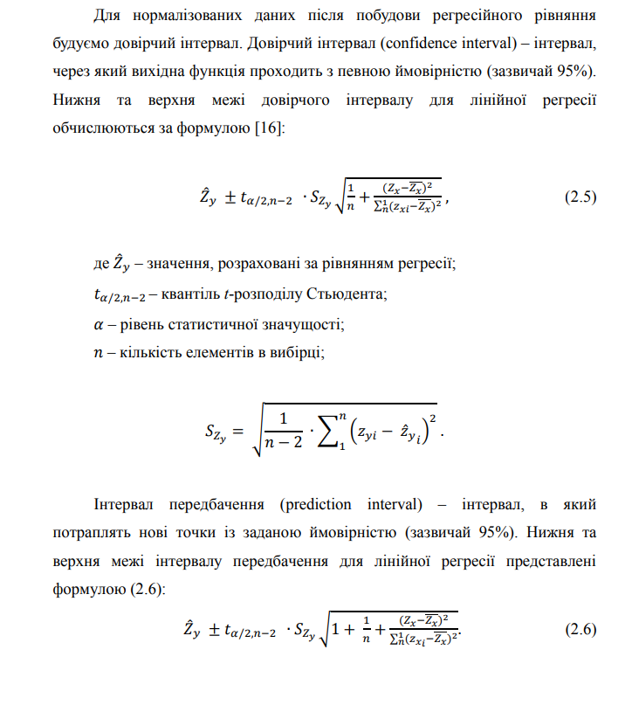

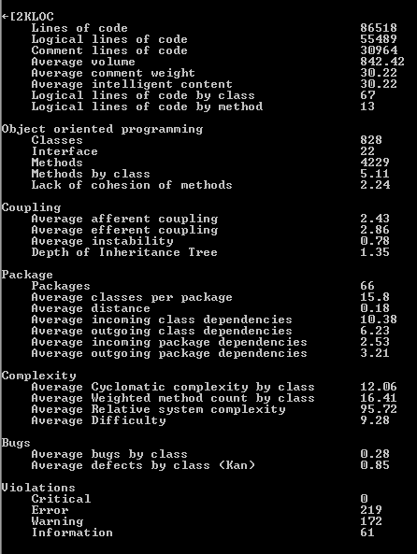
 |  |  |  |  |  |  | kloc | effort | kloc | effort
 |  |  |  |  |  | 1 | 7.010 | 18.545 | 8.065 | 21.486
 |  |  |  |  |  | 2 | 3.030 | 7.686
 |  |  |  |  |  | 3 | 3.040 | 7.713
 |  |  |  |  |  | 4 | 4.000 | 10.289
 |  |  |  |  |  | 5 | 6.010 | 15.777
 |  |  |  |  |  | 6 | 6.096 | 16.014
 |  |  |  |  |  | 7 | 1.989 | 4.941
 |  |  |  |  |  | 8 | 1.673 | 4.120
 |  |  |  |  |  | 9 | 6.940 | 18.350
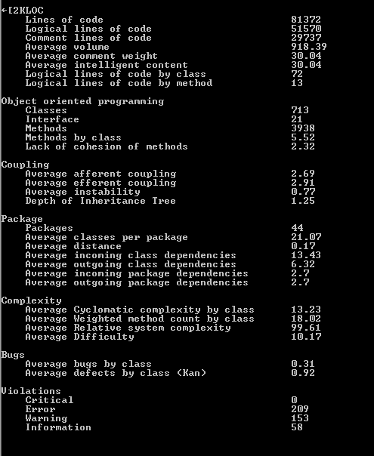
 |  |  |  |  |  | 10 | 3.096 | 7.862
 |  |  |  |  |  | 11 | 5.011 | 13.036
 |  |  |  |  |  | 12 | 15.080 | 41.451
 |  |  |  |  |  | 13 | 10.380 | 28.004
 |  |  |  |  |  | 14 | 4.007 | 10.308
 |  |  | MMRE |  |  | 15 | 6.023 | 15.813
 |  |  |  |  |  |  |  |  |  |  | R2
Y | kloc | X2 | effort | прогноз | logx1 | logx2 | y | квадрат разницы y | квадрат разницы x1 | квадрат разницы x2 | ліва границя доверит интервала | права границя доверит интервала
 | 7.01 | 560 | 18.52 | 1 | 0.85 | 2.75 | 1.27 | 467.13524378 | 0.038521475127 | 0.20447031818 | #VALUE! | #VALUE!
 | 3.03 | 220 | 7.607 | 2 | 0.48 | 2.34 | #VALUE! | #VALUE! | 0.31420988337 | 0.002154686117 | #VALUE! | #VALUE!
 | 3.04 | 340 | 12.03 | 3 | 0.48 | 2.53 | 1.08 | 475.26688962 | 0.31260770362 | 0.055448396925 | #VALUE! | #VALUE!
 | 4 | 80 | 14.88 | 4 | 0.60 | 1.90 | 1.17 | 471.24939545 | 0.19353568738 | 0.15438148775 | #VALUE! | #VALUE!
 | 6 | 150 | 13.75 | 5 | 0.78 | 2.18 | 1.14 | 472.73977004 | 0.06960925145 | 0.014379085622 | #VALUE! | #VALUE!

 | 7.13 | 330 | 18.11 | 6 | 0.85 | 2.52 | 1.26 | 467.55256793 | 0.035682217481 | 0.049510635896 | #VALUE! | #VALUE!
 | 16.73 | 110 | 86.51 | 7 | 1.22 | 2.04 | 1.94 | 438.64343036 | 0.032945530959 | 0.064826964497 | #VALUE! | #VALUE!
 | 30.96 | 210 | 17.83 | 8 | 1.49 | 2.32 | 1.25 | 467.84526355 | 0.20143405083 | 0.00068723726594 | #VALUE! | #VALUE!
 | 32.22 | 1460 | 79.24 | 9 | 1.51 | 3.16 | 1.90 | 440.24171746 | 0.2172852255 | 0.7540295892 | #VALUE! | #VALUE!
 | 55.48 | 605 | 21.50 | 10 | 1.74 | 2.78 | 1.33 | 464.33543421 | 0.4930139901 | 0.23595431622 | #VALUE! | #VALUE!
 | 16 | 688 | 40.33 | 11 | 1.20 | 2.84 | 1.61 | 452.63643834 | 0.026287135606 | 0.29331361259 | #VALUE! | #VALUE!
 | 10 | 215 | 21.00 | 12 | 1.00 | 2.33 | 1.32 | 464.77595286 | 0.001762900001 | 0.0013274637374 | #VALUE! | #VALUE!
 | 4 | 255 | 13.50 | 13 | 0.60 | 2.41 | 1.13 | 473.08636372 | 0.19353568738 | 0.012218228582 | #VALUE! | #VALUE!
 | 6 | 462 | 19.75 | 14 | 0.78 | 2.66 | 1.30 | 465.92583457 | 0.06960925145 | 0.13589389498 | #VALUE! | #VALUE!
 | 9 | 448 | 24.00 | 15 | 0.95 | 2.65 | 1.38 | 462.27885823 | 0.0076990785542 | 0.12621956523 | #VALUE! | #VALUE!
 | 10 | 776 | 29.00 | 16 | 1.00 | 2.89 | 1.46 | 458.75147207 | 0.001762900001 | 0.35266689315 | #VALUE! | #VALUE!
 | 6 | 200 | 15.35 | 17 | 0.78 | 2.30 | 1.19 | 470.66321775 | 0.06960925145 | 2.5259786543E-05 | #VALUE! | #VALUE!
 | 7 | 132 | 19.00 | 18 | 0.85 | 2.12 | 1.28 | 466.65196662 | 0.038765224262 | 0.030775738562 | #VALUE! | #VALUE!
 | 3 | 36 | 9.50 | 19 | 0.48 | 1.56 | 0.98 | 479.74836312 | 0.3190732003 | 0.54715843246 | #VALUE! | #VALUE!
 | 17 | 770 | 35.10 | 20 | 1.23 | 2.89 | 1.55 | 455.20677067 | 0.035517932472 | 0.34867447323 | #VALUE! | #VALUE!
 | 10 | 140 | 17.90 | 21 | 1.00 | 2.15 | 1.25 | 467.77165235 | 0.001762900001 | 0.022462829906 | #VALUE! | #VALUE!
 | 26 | 810 | 52.32 | 22 | 1.41 | 2.91 | 1.72 | 447.83932752 | 0.13911888833 | 0.37513289541 | #VALUE! | #VALUE!
 | 9 | 450 | 18.75 | 23 | 0.95 | 2.65 | 1.27 | 466.90052481 | 0.0076990785542 | 0.1275978622 | #VALUE! | #VALUE!
 | 8 | 635 | 19.83 | 24 | 0.90 | 2.80 | 1.30 | 465.85004668 | 0.019292353202 | 0.25681546918 | #VALUE! | #VALUE!
 | 4 | 150 | 10.75 | 25 | 0.60 | 2.18 | 1.03 | 477.39950921 | 0.19353568738 | 0.014379085622 | #VALUE! | #VALUE!
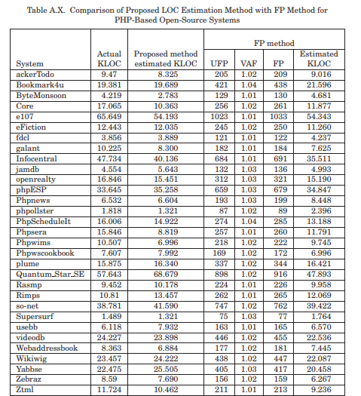
 | 5 | 62.4 | 15.60 | 26 | 0.70 | 1.80 | 1.19 | 470.35883642 | 0.11766059258 | 0.25082016604 | #VALUE! | #VALUE!
 | 11 | 56.36 | 14.09 | 27 | 1.04 | 1.75 | 1.15 | 472.27857918 | 3.5309452446E-07 | 0.29706107978 | #VALUE! | #VALUE!
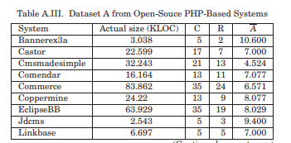
 | 5 | 51.36 | 12.84 | 28 | 0.70 | 1.71 | 1.11 | 474.03380188 | 0.11766059258 | 0.34266865453 | #VALUE! | #VALUE!
 | 3 | 127.36 | 31.84 | 29 | 0.48 | 2.11 | 1.50 | 457.01500578 | 0.3190732003 | 0.036469935734 | #VALUE! | #VALUE!
 | 4 | 115.092 | 28.77 | 30 | 0.60 | 2.06 | 1.46 | 458.89767996 | 0.19353568738 | 0.055205706828 | #VALUE! | #VALUE!
 | 6 | 14.884 | 3.72 | 31 | 0.78 | 1.17 | 0.57 | 497.74603616 | 0.06960925145 | 1.2617678945 | #VALUE! | #VALUE!
 | 214 | 139.668 | 34.92 | 32 | 2.33 | 2.15 | 1.54 | 455.3036476 | 1.6600438009 | 0.022772973931 | #VALUE! | #VALUE!
 | 68 | 17.5 | 4.38 | 33 | 1.83 | 1.24 | 0.64 | 494.61334308 | 0.62492504825 | 1.1087374718 | #VALUE! | #VALUE!
 | 1638 | 165 | 3.35 | 34 | 3.21 | 2.22 | 0.52 | 499.80086961 | 4.7190045719 | 0.0061654123756 | #VALUE! | #VALUE!
 |  |  | 22.88 |  | 1.04 | 2.30 |  | #VALUE! | 10.855389583 | 7.5621737179
 |  |  | y среднее |  | x1среднее | x2 среднее |  | сумма квадратов разностей y | сумма квадратов разностей x1 | сумма квадратов разностей x2
 |  |  |  |  |  |  |  | Szy
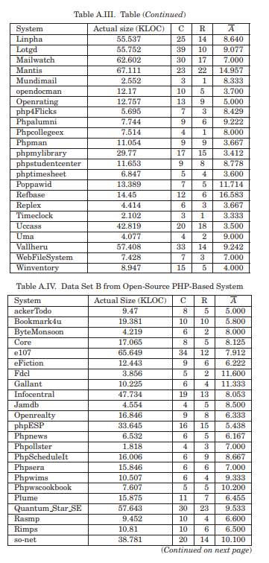
 |  |  |  |  |  |  |  | #VALUE!
 |  |  |  |  |  |  |  | стьюдент
 |  |  |  |  |  |  |  | 2.3518351804

трудоемкость тестирования
EFFORT=-12.9 -13.8×DCOUNT -1.09×DEXP+5.8×SFCOUNT+ 0.021×TCLOC-0.035×TDELTA-0.034×TFUNC
 | DCOUNT | DEXP | SFCOUNT | TCLOC | TDELTA | TFUNC
b0 | b1 | b2 | b3 | b4 | b5 | b6
-12.9 | -13.8 | -1.09 | 5.8 | 0.021 | 0.035 | 0.034
 |  |  |  |  |  |  |  | Effort
 |  | DCOUNT | DEXP | SFCOUNT | TCLOC | TDELTA | TFUNC | y | z1 | z2 | z3 | z4 | z5 | z6 | Z в шляпе | квадрат разницы y | квадрат разницы x1 | квадрат разницы x2 | квадрат разницы x3 | квадрат разницы x4 | квадрат разницы x5 | квадрат разницы x6 | ліва границя доверит интервала | права границя доверит интервала | left prediction interval | right prediction interval | ліва границя доверит интервала | права границя доверит интервала
1 |  | 5 | 7.2 | 7.2 | 0.8 | 0.6 | 1 | 6.182 | 0.69897000434 | 0.85733249643 | 0.85733249643 | -0.096910013008 | -0.22184874962 | 0 | 0.79112900073 | 29.061490131 | 0.27706761959 | 0.075052455127 | 0.041336761173 | 0.00023720692888 | 0.044047542854 | 0.00011431453564 | 6.88 | 7.35 | 6.75 | 7.48 | 3.547 | 8.817 | 2.547 | 9.817
2 |  | 8 | 2.75 | 3.5 | 1.25 | 0.13 | 1 | 6.182 | 0.90308998699 | 0.43933269383 | 0.54406804435 | 0.096910013008 | -0.88605664769 | 0 | 0.79112900073 | 29.061490131 | 0.10384644668 | 0.020748319896 | 0.01208900534 | 0.031833162008 | 0.20641832333 | 0.00011431453564 | 6.97 | 7.26 | 6.79 | 7.43 | 3.547 | 8.817 | 2.547 | 9.817
3 |  | 9 | 3 | 5.56 | 1.89 | 0.56 | 1 | 6.314 | 0.95424250944 | 0.47712125472 | 0.74507479158 | 0.27646180417 | -0.25181197299 | 0 | 0.80030457756 | 30.400837211 | 0.073495006799 | 0.01128995718 | 0.0082913288641 | 0.12814273109 | 0.032368270709 | 0.00011431453564 | 6.99 | 7.24 | 6.80 | 7.43 | 3.679 | 8.949 | 2.679 | 9.949
4 |  | 9 | 3 | 5.78 | 2.11 | 0.56 | 1 | 6.358 | 0.95424250944 | 0.47712125472 | 0.76192783842 | 0.3242824553 | -0.25181197299 | 0 | 0.80332052358 | 30.854464086 | 0.073495006799 | 0.01128995718 | 0.011644520869 | 0.16466629081 | 0.032368270709 | 0.00011431453564 | 6.99 | 7.24 | 6.80 | 7.43 | 3.723 | 8.993 | 2.723 | 9.993
5 |  | 9 | 3.11 | 5.78 | 2.11 | 0.56 | 1 | 6.482 | 0.95424250944 | 0.49276038903 | 0.76192783842 | 0.3242824553 | -0.25181197299 | 0 | 0.8117090267 | 32.152199722 | 0.073495006799 | 0.0082110919748 | 0.011644520869 | 0.16466629081 | 0.032368270709 | 0.00011431453564 | 6.99 | 7.24 | 6.80 | 7.43 | 3.847 | 9.117 | 2.847 | 10.117
6 |  | 10 | 3.3 | 5.5 | 1.1 | 0.9 | 1.1 | 6.583 | 1 | 0.51851393988 | 0.74036268949 | 0.041392685158 | -0.045757490561 | 0.041392685158 | 0.81842385509 | 33.23033813 | 0.050779077656 | 0.0042070174277 | 0.0074553955144 | 0.015104698712 | 0.1489700032 | 0.00094254449767 | 7.01 | 7.22 | 6.81 | 7.42 | 3.948 | 9.218 | 2.948 | 10.218
7 |  | 8 | 4.38 | 4.5 | 1.38 | 0.25 | 1 | 6.605 | 0.90308998699 | 0.6414741105 | 0.65321251378 | 0.1398790864 | -0.60205999133 | 0 | 0.81987282195 | 33.467696466 | 0.10384644668 | 0.0033754526215 | 6.4890031723E-07 | 0.049012458727 | 0.029014413141 | 0.00011431453564 | 6.97 | 7.26 | 6.79 | 7.43 | 3.97 | 9.24 | 2.97 | 10.24
8 |  | 11 | 3.55 | 7.27 | 0.82 | 0.73 | 1 | 6.749 | 1.0413926852 | 0.55022835306 | 0.86153441086 | -0.086186147616 | -0.13667713988 | 0 | 0.82923942814 | 35.043565228 | 0.033837399975 | 0.0010987310234 | 0.043063037008 | 2.1880486214E-05 | 0.087052540197 | 0.00011431453564 | 7.02 | 7.21 | 6.81 | 7.41 | 4.114 | 9.384 | 3.114 | 10.384
Довірчі інтервали та інтервали прогнозування
9 |  | 19 | 4.95 | 3.42 | 0.89 | 0.37 | 1.11 | 6.863 | 1.278753601 | 0.69460519893 | 0.53402610606 | -0.050609993355 | -0.43179827593 | 0.045322978787 | 0.83651399889 | 36.318533522 | 0.0028527847308 | 0.012372053734 | 0.014398068355 | 0.00095471705899 | 5.5445070039E-09 | 0.0011993187113 | 7.06 | 7.17 | 6.82 | 7.40 | 4.228 | 9.498 | 3.228 | 10.498
10 |  | 10 | 4.3 | 5.7 | 2.1 | 0.4 | 1 | 6.879 | 1 | 0.63346845558 | 0.75587485567 | 0.32221929473 | -0.39794000867 | 0 | 0.83752530945 | 36.499416437 | 0.050779077656 | 0.0025093077156 | 0.010374807381 | 0.1629961237 | 0.0011413455353 | 0.00011431453564 | 7.01 | 7.22 | 6.81 | 7.42 | 4.244 | 9.514 | 3.244 | 10.514
11 |  | 22 | 1.91 | 3 | 0.41 | 0.23 | 1.05 | 6.948 | 1.3424226808 | 0.28103336725 | 0.47712125472 | -0.38721614328 | -0.63827216398 | 0.02118929907 | 0.84185980978 | 37.284948023 | 0.013707854288 | 0.091410744011 | 0.031292478752 | 0.09345716963 | 0.042662220679 | 0.00011019753739 | 7.04 | 7.19 | 6.82 | 7.41 | 4.313 | 9.583 | 3.313 | 10.583
12 |  | 7 | 8 | 7.14 | 0.71 | 0.43 | 1 | 6.972 | 0.84509804001 | 0.90308998699 | 0.85369821178 | -0.14874165128 | -0.36653154442 | 0 | 0.84335737844 | 37.560260383 | 0.14458557152 | 0.10221737564 | 0.039872164105 | 0.004520298054 | 0.0042500320764 | 0.00011431453564 | 6.94 | 7.28 | 6.78 | 7.45 | 4.337 | 9.607 | 3.337 | 10.607
13 |  | 25 | 2.68 | 2.6 | 0.44 | 0.32 | 1.04 | 7.007 | 1.3979400087 | 0.42813479403 | 0.41497334797 | -0.35654732351 | -0.49485002168 | 0.017033339299 | 0.84553211749 | 37.963686467 | 0.029790026111 | 0.024099665891 | 0.057142373043 | 0.07564636026 | 0.0039849180346 | 4.0215151285E-05 | 7.02 | 7.20 | 6.82 | 7.41 | 4.372 | 9.642 | 3.372 | 10.642
14 |  | 10 | 4.3 | 6.9 | 0.6 | 0.4 | 1 | 7.015 | 1 | 0.63346845558 | 0.83884909074 | -0.22184874962 | -0.39794000867 | 0 | 0.84602767536 | 38.056219542 | 0.050779077656 | 0.0025093077156 | 0.034162510934 | 0.019695388632 | 0.0011413455353 | 0.00011431453564 | 7.01 | 7.22 | 6.81 | 7.42 | 4.38 | 9.65 | 3.38 | 10.65
15 |  | 9 | 4.44 | 3.33 | 0.67 | 0.44 | 1 | 7.107 | 0.95424250944 | 0.64738297011 | 0.52244423351 | -0.1739251973 | -0.35654732351 | 0 | 0.85168631544 | 39.128949292 | 0.073495006799 | 0.0040969607243 | 0.017311671099 | 0.0085408478955 | 0.005651504795 | 0.00011431453564 | 6.99 | 7.24 | 6.80 | 7.43 | 4.472 | 9.742 | 3.472 | 10.742
16 |  | 12 | 6.33 | 4.67 | 1.08 | 0.33 | 1 | 7.124 | 1.079181246 | 0.80140371002 | 0.66931688057 | 0.033423755487 | -0.48148606012 | 0 | 0.85272391079 | 39.328903787 | 0.021363005362 | 0.047536315671 | 0.00023405399433 | 0.013209420919 | 0.0024762810907 | 0.00011431453564 | 7.03 | 7.19 | 6.82 | 7.41 | 4.489 | 9.759 | 3.489 | 10.759
17 |  | 11 | 5.27 | 7.18 | 1 | 0.64 | 1.09 | 7.153 | 1.0413926852 | 0.72181061521 | 0.85612444424 | 0 | -0.19382002602 | 0.037426497941 | 0.85448822504 | 39.671250579 | 0.033837399975 | 0.019164290843 | 0.040846991656 | 0.0066436338473 | 0.056598212569 | 0.00071474420301 | 7.02 | 7.21 | 6.81 | 7.41 | 4.518 | 9.788 | 3.518 | 10.788
18 |  | 23 | 3.65 | 2.87 | 0.43 | 0.35 | 1.04 | 7.169 | 1.361727836 | 0.56229286446 | 0.45788189673 | -0.36653154442 | -0.45593195565 | 0.017033339299 | 0.85545858039 | 39.860805257 | 0.018601059533 | 0.00044447604131 | 0.038469393469 | 0.081238141883 | 0.00058603409857 | 4.0215151285E-05 | 7.04 | 7.19 | 6.82 | 7.41 | 4.534 | 9.804 | 3.534 | 10.804
19 |  | 27 | 2.04 | 3.07 | 0.59 | 0.19 | 1.04 | 7.219 | 1.4313637642 | 0.30963016743 | 0.48713837548 | -0.22914798836 | -0.72124639905 | 0.017033339299 | 0.85847704181 | 40.456252302 | 0.042444911819 | 0.074936487887 | 0.027848828194 | 0.021797421647 | 0.083823326971 | 4.0215151285E-05 | 7.01 | 7.22 | 6.81 | 7.42 | 4.584 | 9.854 | 3.584 | 10.854
20 |  | 35 | 2.69 | 2.26 | 0.26 | 0.17 | 1.06 | 7.269 | 1.5440680444 | 0.42975228 | 0.35410843915 | -0.58502665203 | -0.76955107862 | 0.025305865265 | 0.86147466886 | 41.056380869 | 0.1015862055 | 0.023600082937 | 0.089945779041 | 0.25353054008 | 0.11412726039 | 0.0002135709741 | 6.97 | 7.26 | 6.79 | 7.43 | 4.634 | 9.904 | 3.634 | 10.904
21 |  | 12 | 7.33 | 6.67 | 0.5 | 0.42 | 1 | 7.292 | 1.079181246 | 0.86510397464 | 0.82412583392 | -0.30102999566 | -0.3767507096 | 0 | 0.86284665998 | 41.334012669 | 0.021363005362 | 0.079370953203 | 0.028936655677 | 0.048189691704 | 0.0030220422606 | 0.00011431453564 | 7.03 | 7.19 | 6.82 | 7.41 | 4.657 | 9.927 | 3.657 | 10.927
22 |  | 19 | 5.74 | 5.47 | 0.79 | 0.26 | 1 | 7.301 | 1.278753601 | 0.7589118924 | 0.73798732633 | -0.10237290871 | -0.58502665203 | 0 | 0.86338234844 | 41.442921028 | 0.0028527847308 | 0.03081303738 | 0.0070508381475 | 0.00043532399235 | 0.023501759999 | 0.00011431453564 | 7.06 | 7.17 | 6.82 | 7.40 | 4.666 | 9.936 | 3.666 | 10.936
23 |  | 21 | 2.1 | 3.67 | 0.67 | 0.24 | 1.05 | 7.375 | 1.3222192947 | 0.32221929473 | 0.56466606425 | -0.1739251973 | -0.61978875829 | 0.02118929907 | 0.86776202465 | 42.344146068 | 0.0093851841426 | 0.068202545214 | 0.0079837786558 | 0.0085408478955 | 0.035368423087 | 0.00011019753739 | 7.05 | 7.18 | 6.82 | 7.41 | 4.74 | 10.01 | 3.74 | 11.01
24 |  | 20 | 4.2 | 5.7 | 2.7 | 0.25 | 1.1 | 7.383 | 1.3010299957 | 0.6232492904 | 0.75587485567 | 0.43136376416 | -0.60205999133 | 0.041392685158 | 0.86823286842 | 42.442190779 | 0.0057286523023 | 0.0015899219601 | 0.010374807381 | 0.26303794849 | 0.029014413141 | 0.00094254449767 | 7.05 | 7.17 | 6.82 | 7.40 | 4.748 | 10.018 | 3.748 | 11.018
25 |  | 24 | 9.17 | 3.38 | 0.46 | 0.33 | 1 | 7.428 | 1.3802112417 | 0.96236933567 | 0.52891670028 | -0.33724216832 | -0.48148606012 | 0 | 0.87087189507 | 42.995928984 | 0.023984440317 | 0.14363635408 | 0.015650349521 | 0.065399714524 | 0.0024762810907 | 0.00011431453564 | 7.03 | 7.20 | 6.82 | 7.41 | 4.793 | 10.063 | 3.793 | 11.063
26 |  | 27 | 3 | 5.56 | 1.89 | 0.56 | 1 | 7.441 | 1.4313637642 | 0.47712125472 | 0.74507479158 | 0.27646180417 | -0.25181197299 | 0 | 0.87163130454 | 43.156605057 | 0.042444911819 | 0.01128995718 | 0.0082913288641 | 0.12814273109 | 0.032368270709 | 0.00011431453564 | 7.01 | 7.22 | 6.81 | 7.42 | 4.806 | 10.076 | 3.806 | 11.076
27 |  | 27 | 3 | 5.78 | 2.11 | 0.56 | 1 | 7.451 | 1.4313637642 | 0.47712125472 | 0.76192783842 | 0.3242824553 | -0.25181197299 | 0 | 0.8722145634 | 43.280417821 | 0.042444911819 | 0.01128995718 | 0.011644520869 | 0.16466629081 | 0.032368270709 | 0.00011431453564 | 7.01 | 7.22 | 6.81 | 7.42 | 4.816 | 10.086 | 3.816 | 11.086
28 |  | 27 | 3 | 5.78 | 2.11 | 0.56 | 1 | 7.484 | 1.4313637642 | 0.47712125472 | 0.76192783842 | 0.3242824553 | -0.25181197299 | 0 | 0.87413377883 | 43.690331462 | 0.042444911819 | 0.01128995718 | 0.011644520869 | 0.16466629081 | 0.032368270709 | 0.00011431453564 | 7.01 | 7.22 | 6.81 | 7.42 | 4.849 | 10.119 | 3.849 | 11.119
29 |  | 32 | 3.44 | 3.25 | 0.34 | 0.03 | 1 | 7.707 | 1.5051499783 | 0.53655844257 | 0.51188336098 | -0.46852108296 | -1.5228787453 | 0 | 0.88688535899 | 46.513963717 | 0.07829242937 | 0.0021918335794 | 0.020202271889 | 0.14977874756 | 1.190619083 | 0.00011431453564 | 6.98 | 7.24 | 6.80 | 7.43 | 5.072 | 10.342 | 4.072 | 11.342
30 |  | 30 | 3.2 | 3.37 | 0.07 | 0 | 1 | 7.902 | 1.4771212547 | 0.50514997832 | 0.52762990087 | -1.15490196 | 0 | 0 | 0.89773702535 | 49.059699818 | 0.063392725294 | 0.0061192267501 | 0.015973966077 | 1.1521735427 | 0.18638545199 | 0.00011431453564 | 6.99 | 7.23 | 6.81 | 7.42 | 5.267 | 10.537 | 4.267 | 11.537
31 |  | 66 | 2.3 | 3.45 | 0.79 | 0.82 | 1.12 | 7.98 | 1.8195439355 | 0.36172783602 | 0.53781909507 | -0.10237290871 | -0.086186147616 | 0.04921802267 | 0.90200289135 | 50.09804307 | 0.35307578016 | 0.049127671388 | 0.013502198815 | 0.00043532399235 | 0.11939627923 | 0.0014842700192 | 6.85 | 7.37 | 6.73 | 7.50 | 5.345 | 10.615 | 4.345 | 11.615
32 |  | 117 | 6.33 | 3.34 | 0.66 | 0.37 | 1.02 | 8.725 | 2.0681858617 | 0.80140371002 | 0.52374646681 | -0.18045606446 | -0.43179827593 | 0.0086001717619 | 0.94076543563 | 60.594307753 | 0.71038554828 | 0.047536315671 | 0.01697068728 | 0.0097906226062 | 5.5445070039E-09 | 4.3748985912E-06 | 6.75 | 7.48 | 6.65 | 7.58 | 6.09 | 11.36 | 5.09 | 12.36
 | среднее | 21.90625 | 4.176875 | 4.7703125 | 1.0540625 | 0.405 | 1.025625 | 7.11403125 | 1.2253421347 | 0.5833754649 | 0.65401805727 | -0.081508489419 | -0.43172381449 | 0.010691797587 | 0.8508974819 | 39.226844597 | 2.7694792773 | 1.002627782 | 0.7056502626 | 3.4511718593 | 2.6159386736 | 0.0081286990429 | 6.40 | 7.8303651753 | 6.3434066955 | FALSE
 |  |  |  |  |  | y среднее |  | x1среднее | x2 среднее |  |  |  |  |  |  |  |  | сумма квадратов разностей x
Довірчі та прогнозні інтервали трудомісткості виправлення помилок у ПЗ YII3
 |  |  |  |  |  |  |  |  |  |  |  |  |  |  |  |  | 0.43785590021 | 10.552996554
 |  |  |  |  |  |  |  |  |  |  |  |  |  |  |  |  | сумма квадратов разностей y
 |  |  |  |  |  |  |  |  |  |  |  |  |  |  |  |  | Szy
 |  |  |  | кореляц |  |  |  |  |  |  |  |  |  |  |  |  | 0.12081058179
 |  |  |  |  |  |  |  |  |  |  |  |  |  |  |  |  | стьюдент |  | 6.8825016202
 |  |  |  |  |  |  |  |  |  |  |  |  |  |  |  |  | 2.3518351804
 |  |  |  |  |  |  |  | x1 | x2
 |  |  |  |  |  |  | x1 | 1 | 0.15420239785
 |  |  |  |  |  |  | x2 | 0.15420239785 | 1

трудоемкость тестирования (2)
EFFORT=-12.9 -13.8×DCOUNT -1.09×DEXP+5.8×SFCOUNT+ 0.021×TCLOC-0.035×TDELTA-0.034×TFUNC
 | DCOUNT | DEXP | SFCOUNT | TCLOC | TDELTA | TFUNC
b0 | b1 | b2 | b3 | b4 | b5 | b6
-12.9 | -13.8 | -1.09 | 5.8 | 0.021 | 0.035 | 0.034
 |  |  |  |  |  |  |  | Effort
 |  | DCOUNT | DEXP | SFCOUNT | TCLOC | TDELTA | TFUNC | y | z1 | z2 | z3 | z4 | z5 | z6 | Z в шляпе | квадрат разницы y | квадрат разницы x1 | квадрат разницы x2 | квадрат разницы x3 | квадрат разницы x4 | квадрат разницы x5 | квадрат разницы x6 | ліва границя доверит интервала | права границя доверит интервала | left prediction interval | right prediction interval | ліва границя доверит интервала | права границя доверит интервала
1 |  | 5 | 7.2 | 7.2 | 0.8 | 0.6 | 1 | 6.182 | 0.69897000434 | 0.85733249643 | 0.85733249643 | -0.096910013008 | -0.22184874962 | 0 | 0.79112900073 | 0.86868225098 | 285.82128906 | 9.1392847656 | 5.9033813477 | 0.0196 | 0.0529 | 0.0004 | -4.41 | 18.633873177 | -44.780230342 | 59.008292842 | 3.547 | 8.817 | 2.547 | 9.817
2 |  | 8 | 2.75 | 3.5 | 1.25 | 0.13 | 1 | 6.182 | 0.90308998699 | 0.43933269383 | 0.54406804435 | 0.096910013008 | -0.88605664769 | 0 | 0.79112900073 | 0.86868225098 | 193.38378906 | 2.0359722656 | 1.6136938477 | 0.3481 | 0.0576 | 0.0004 | -3.64 | 17.868749641 | -44.615762833 | 58.843825333 | 3.547 | 8.817 | 2.547 | 9.817
3 |  | 9 | 3 | 5.56 | 1.89 | 0.56 | 1 | 6.314 | 0.95424250944 | 0.47712125472 | 0.74507479158 | 0.27646180417 | -0.25181197299 | 0 | 0.80030457756 | 0.64005000098 | 166.57128906 | 1.3850347656 | 0.62360634766 | 1.5129 | 0.0361 | 0.0004 | -3.41 | 17.636413175 | -44.567959322 | 58.796021822 | 3.679 | 8.949 | 2.679 | 9.949
4 |  | 9 | 3 | 5.78 | 2.11 | 0.56 | 1 | 6.358 | 0.95424250944 | 0.47712125472 | 0.76192783842 | 0.3242824553 | -0.25181197299 | 0 | 0.80332052358 | 0.57158325098 | 166.57128906 | 1.3850347656 | 1.0194688477 | 2.1025 | 0.0361 | 0.0004 | -3.41 | 17.636413175 | -44.567959322 | 58.796021822 | 3.723 | 8.993 | 2.723 | 9.993
5 |  | 9 | 3.11 | 5.78 | 2.11 | 0.56 | 1 | 6.482 | 0.95424250944 | 0.49276038903 | 0.76192783842 | 0.3242824553 | -0.25181197299 | 0 | 0.8117090267 | 0.39946350098 | 166.57128906 | 1.1382222656 | 1.0194688477 | 2.1025 | 0.0361 | 0.0004 | -3.41 | 17.636413175 | -44.567959322 | 58.796021822 | 3.847 | 9.117 | 2.847 | 10.117
6 |  | 10 | 3.3 | 5.5 | 1.1 | 0.9 | 1.1 | 6.583 | 1 | 0.51851393988 | 0.74036268949 | 0.041392685158 | -0.045757490561 | 0.041392685158 | 0.81842385509 | 0.28199418848 | 141.75878906 | 0.76890976563 | 0.53244384766 | 0.1936 | 0.2809 | 0.0064 | -3.19 | 17.416740457 | -44.52368215 | 58.75174465 | 3.948 | 9.218 | 2.948 | 10.218
7 |  | 8 | 4.38 | 4.5 | 1.38 | 0.25 | 1 | 6.605 | 0.90308998699 | 0.6414741105 | 0.65321251378 | 0.1398790864 | -0.60205999133 | 0 | 0.81987282195 | 0.25911281348 | 193.38378906 | 0.041259765625 | 0.073068847656 | 0.5184 | 0.0144 | 0.0004 | -3.64 | 17.868749641 | -44.615762833 | 58.843825333 | 3.97 | 9.24 | 2.97 | 10.24
8 |  | 11 | 3.55 | 7.27 | 0.82 | 0.73 | 1 | 6.749 | 1.0413926852 | 0.55022835306 | 0.86153441086 | -0.086186147616 | -0.13667713988 | 0 | 0.82923942814 | 0.13324781348 | 118.94628906 | 0.39297226563 | 6.2484375977 | 0.0256 | 0.1296 | 0.0004 | -2.98 | 17.210558106 | -44.482940393 | 58.711002893 | 4.114 | 9.384 | 3.114 | 10.384
9 |  | 19 | 4.95 | 3.42 | 0.89 | 0.37 | 1.11 | 6.863 | 1.278753601 | 0.69460519893 | 0.53402610606 | -0.050609993355 | -0.43179827593 | 0.045322978787 | 0.83651399889 | 0.063016688477 | 8.4462890625 | 0.59772226563 | 1.8233438477 | 0.0529 | 0 | 0.0081 | -1.92 | 16.145468776 | -44.285136953 | 58.513199453 | 4.228 | 9.498 | 3.228 | 10.498
10 |  | 10 | 4.3 | 5.7 | 2.1 | 0.4 | 1 | 6.879 | 1 | 0.63346845558 | 0.75587485567 | 0.32221929473 | -0.39794000867 | 0 | 0.83752530945 | 0.055239688477 | 141.75878906 | 0.015159765625 | 0.86431884766 | 2.0736 | 0.0009 | 0.0004 | -3.19 | 17.416740457 | -44.52368215 | 58.75174465 | 4.244 | 9.514 | 3.244 | 10.514
11 |  | 22 | 1.91 | 3 | 0.41 | 0.23 | 1.05 | 6.948 | 1.3424226808 | 0.28103336725 | 0.47712125472 | -0.38721614328 | -0.63827216398 | 0.02118929907 | 0.84185980978 | 0.027566375977 | 0.0087890625 | 5.1387222656 | 3.1340063477 | 0.0625 | 0.0196 | 0.0009 | -1.83 | 16.058931128 | -44.270001892 | 58.498064392 | 4.313 | 9.583 | 3.313 | 10.583
12 |  | 7 | 8 | 7.14 | 0.71 | 0.43 | 1 | 6.972 | 0.84509804001 | 0.90308998699 | 0.85369821178 | -0.14874165128 | -0.36653154442 | 0 | 0.84335737844 | 0.020172875977 | 222.19628906 | 14.616284766 | 5.6154188477 | 0.0025 | 0.0036 | 0.0004 | -3.88 | 18.112947373 | -44.667082914 | 58.895145414 | 4.337 | 9.607 | 3.337 | 10.607
13 |  | 25 | 2.68 | 2.6 | 0.44 | 0.32 | 1.04 | 7.007 | 1.3979400087 | 0.42813479403 | 0.41497334797 | -0.35654732351 | -0.49485002168 | 0.017033339299 | 0.84553211749 | 0.011455688477 | 9.5712890625 | 2.2406347656 | 4.7102563477 | 0.0484 | 0.0025 | 0.0004 | -1.93 | 16.156944559 | -44.287154624 | 58.515217124 | 4.372 | 9.642 | 3.372 | 10.642
14 |  | 10 | 4.3 | 6.9 | 0.6 | 0.4 | 1 | 7.015 | 1 | 0.63346845558 | 0.83884909074 | -0.22184874962 | -0.39794000867 | 0 | 0.84602767536 | 0.0098071884766 | 141.75878906 | 0.015159765625 | 4.5355688477 | 0.0036 | 0.0009 | 0.0004 | -3.19 | 17.416740457 | -44.52368215 | 58.75174465 | 4.38 | 9.65 | 3.38 | 10.65
15 |  | 9 | 4.44 | 3.33 | 0.67 | 0.44 | 1 | 7.107 | 0.95424250944 | 0.64738297011 | 0.52244423351 | -0.1739251973 | -0.35654732351 | 0 | 0.85168631544 | 4.9438476562E-05 | 166.57128906 | 0.069234765625 | 2.0745000977 | 0.0001 | 0.0049 | 0.0004 | -3.41 | 17.636413175 | -44.567959322 | 58.796021822 | 4.472 | 9.742 | 3.472 | 10.742
16 |  | 12 | 6.33 | 4.67 | 1.08 | 0.33 | 1 | 7.124 | 1.079181246 | 0.80140371002 | 0.66931688057 | 0.033423755487 | -0.48148606012 | 0 | 0.85272391079 | 9.9375976563E-05 | 98.133789062 | 4.6359472656 | 0.010062597656 | 0.1764 | 0.0016 | 0.0004 | -2.79 | 17.01870863 | -44.445742432 | 58.673804932 | 4.489 | 9.759 | 3.489 | 10.759
17 |  | 11 | 5.27 | 7.18 | 1 | 0.64 | 1.09 | 7.153 | 1.0413926852 | 0.72181061521 | 0.85612444424 | 0 | -0.19382002602 | 0.037426497941 | 0.85448822504 | 0.0015185634766 | 118.94628906 | 1.1949222656 | 5.8065938477 | 0.1156 | 0.0729 | 0.0049 | -2.98 | 17.210558106 | -44.482940393 | 58.711002893 | 4.518 | 9.788 | 3.518 | 10.788
18 |  | 23 | 3.65 | 2.87 | 0.43 | 0.35 | 1.04 | 7.169 | 1.361727836 | 0.56229286446 | 0.45788189673 | -0.36653154442 | -0.45593195565 | 0.017033339299 | 0.85545858039 | 0.0030215634766 | 1.1962890625 | 0.27759726562 | 3.6111875977 | 0.0529 | 0.0004 | 0.0004 | -1.84 | 16.071161055 | -44.272132281 | 58.500194781 | 4.534 | 9.804 | 3.534 | 10.804
19 |  | 27 | 2.04 | 3.07 | 0.59 | 0.19 | 1.04 | 7.219 | 1.4313637642 | 0.30963016743 | 0.48713837548 | -0.22914798836 | -0.72124639905 | 0.017033339299 | 0.85847704181 | 0.011018438477 | 25.946289062 | 4.5662347656 | 2.8910625977 | 0.0049 | 0.0324 | 0.0004 | -2.09 | 16.322362018 | -44.31651399 | 58.54457649 | 4.584 | 9.854 | 3.584 | 10.854
20 |  | 35 | 2.69 | 2.26 | 0.26 | 0.17 | 1.06 | 7.269 | 1.5440680444 | 0.42975228 | 0.35410843915 | -0.58502665203 | -0.76955107862 | 0.025305865265 | 0.86147466886 | 0.024015313477 | 171.44628906 | 2.2107972656 | 6.3016688477 | 0.16 | 0.04 | 0.0016 | -3.45 | 17.67903621 | -44.576654158 | 58.804716658 | 4.634 | 9.904 | 3.634 | 10.904
21 |  | 12 | 7.33 | 6.67 | 0.5 | 0.42 | 1 | 7.292 | 1.079181246 | 0.86510397464 | 0.82412583392 | -0.30102999566 | -0.3767507096 | 0 | 0.86284665998 | 0.031672875977 | 98.133789062 | 9.9421972656 | 3.6088125977 | 0.0256 | 0.0025 | 0.0004 | -2.79 | 17.01870863 | -44.445742432 | 58.673804932 | 4.657 | 9.927 | 3.657 | 10.927
22 |  | 19 | 5.74 | 5.47 | 0.79 | 0.26 | 1 | 7.301 | 1.278753601 | 0.7589118924 | 0.73798732633 | -0.10237290871 | -0.58502665203 | 0 | 0.86338234844 | 0.034957313477 | 8.4462890625 | 2.4433597656 | 0.48956259766 | 0.0169 | 0.0121 | 0.0004 | -1.92 | 16.145468776 | -44.285136953 | 58.513199453 | 4.666 | 9.936 | 3.666 | 10.936
23 |  | 21 | 2.1 | 3.67 | 0.67 | 0.24 | 1.05 | 7.375 | 1.3222192947 | 0.32221929473 | 0.56466606425 | -0.1739251973 | -0.61978875829 | 0.02118929907 | 0.86776202465 | 0.068104688477 | 0.8212890625 | 4.3134097656 | 1.2106875977 | 0.0001 | 0.0169 | 0.0009 | -1.84 | 16.067300777 | -44.271459537 | 58.499522037 | 4.74 | 10.01 | 3.74 | 11.01
24 |  | 20 | 4.2 | 5.7 | 2.7 | 0.25 | 1.1 | 7.383 | 1.3010299957 | 0.6232492904 | 0.75587485567 | 0.43136376416 | -0.60205999133 | 0.041392685158 | 0.86823286842 | 0.072344188477 | 3.6337890625 | 0.000534765625 | 0.86431884766 | 4.1616 | 0.0144 | 0.0064 | -1.87 | 16.096212419 | -44.276504909 | 58.504567409 | 4.748 | 10.018 | 3.748 | 11.018
25 |  | 24 | 9.17 | 3.38 | 0.46 | 0.33 | 1 | 7.428 | 1.3802112417 | 0.96236933567 | 0.52891670028 | -0.33724216832 | -0.48148606012 | 0 | 0.87087189507 | 0.098576375977 | 4.3837890625 | 24.931297266 | 1.9329688477 | 0.04 | 0.0016 | 0.0004 | -1.88 | 16.103906486 | -44.277850258 | 58.505912758 | 4.793 | 10.063 | 3.793 | 11.063
26 |  | 27 | 3 | 5.56 | 1.89 | 0.56 | 1 | 7.441 | 1.4313637642 | 0.47712125472 | 0.74507479158 | 0.27646180417 | -0.25181197299 | 0 | 0.87163130454 | 0.10690856348 | 25.946289062 | 1.3850347656 | 0.62360634766 | 1.5129 | 0.0361 | 0.0004 | -2.09 | 16.322362018 | -44.31651399 | 58.54457649 | 4.806 | 10.076 | 3.806 | 11.076
27 |  | 27 | 3 | 5.78 | 2.11 | 0.56 | 1 | 7.451 | 1.4313637642 | 0.47712125472 | 0.76192783842 | 0.3242824553 | -0.25181197299 | 0 | 0.8722145634 | 0.11354793848 | 25.946289062 | 1.3850347656 | 1.0194688477 | 2.1025 | 0.0361 | 0.0004 | -2.09 | 16.322362018 | -44.31651399 | 58.54457649 | 4.816 | 10.086 | 3.816 | 11.086
28 |  | 27 | 3 | 5.78 | 2.11 | 0.56 | 1 | 7.484 | 1.4313637642 | 0.47712125472 | 0.76192783842 | 0.3242824553 | -0.25181197299 | 0 | 0.87413377883 | 0.13687687598 | 25.946289062 | 1.3850347656 | 1.0194688477 | 2.1025 | 0.0361 | 0.0004 | -2.09 | 16.322362018 | -44.31651399 | 58.54457649 | 4.849 | 10.119 | 3.849 | 11.119
29 |  | 32 | 3.44 | 3.25 | 0.34 | 0.03 | 1 | 7.707 | 1.5051499783 | 0.53655844257 | 0.51188336098 | -0.46852108296 | -1.5228787453 | 0 | 0.88688535899 | 0.35161193848 | 101.88378906 | 0.54298476562 | 2.3113500977 | 0.1024 | 0.1156 | 0.0004 | -2.83 | 17.053549603 | -44.452446749 | 58.680509249 | 5.072 | 10.342 | 4.072 | 11.342
30 |  | 30 | 3.2 | 3.37 | 0.07 | 0 | 1 | 7.902 | 1.4771212547 | 0.50514997832 | 0.52762990087 | -1.15490196 | 0 | 0 | 0.89773702535 | 0.62089475098 | 65.508789062 | 0.95428476562 | 1.9608750977 | 0.3481 | 0.1369 | 0.0004 | -2.48 | 16.710256108 | -44.387378048 | 58.615440548 | 5.267 | 10.537 | 4.267 | 11.537
31 |  | 66 | 2.3 | 3.45 | 0.79 | 0.82 | 1.12 | 7.98 | 1.8195439355 | 0.36172783602 | 0.53781909507 | -0.10237290871 | -0.086186147616 | 0.04921802267 | 0.90200289135 | 0.74990187598 | 1944.2587891 | 3.5226597656 | 1.7432250977 | 0.0169 | 0.2025 | 0.01 | -13.83 | 28.053813182 | -47.647105476 | 61.875167976 | 5.345 | 10.615 | 4.345 | 11.615
32 |  | 117 | 6.33 | 3.34 | 0.66 | 0.37 | 1.02 | 8.725 | 2.0681858617 | 0.80140371002 | 0.52374646681 | -0.18045606446 | -0.43179827593 | 0.0086001717619 | 0.94076543563 | 2.5952203135 | 9042.8212891 | 4.6359472656 | 2.0457938477 | 0 | 0 | 0 | -34.69 | 48.914069888 | -58.517903494 | 72.745965994 | 6.09 | 11.36 | 5.09 | 12.36
 | среднее | 21.90625 | 4.176875 | 4.7703125 | 1.0540625 | 0.405 | 1.025625 | 7.11403125 | 1.2253421347 | 0.5833754649 | 0.65401805727 | -0.081508489419 | -0.43172381449 | 0.010691797587 | 0.8508974819 | 9.2304149687 | 13886.71875 | 107.3068875 | 77.241696875 | 20.0061 | 1.4342 | 0.0484
 |  |  |  |  |  |  |  | y среднее | x2 среднее |  |  |  |  |  |  |  | сумма квадратов разностей y | сумма квадратов разностей x1
 |  |  |  |  |  |  |  |  |  |  |  |  |  |  |  |  | Szy
Довірчі та прогнозні інтервали трудомісткості виправлення помилок у ПЗ YII3
 |  |  |  |  |  |  |  |  |  |  |  |  |  |  |  |  | 21.514893098
 |  |  |  |  |  |  |  |  |  |  |  |  |  |  |  |  | стьюдент
 |  |  |  | кореляц |  |  |  |  |  |  |  |  |  |  |  |  | 2.3518351804

 |  |  |  |  |  |  |  | x1 | x2
 |  |  |  |  |  |  | x1 | 1 | 0.15420239785
 |  |  |  |  |  |  | x2 | 0.15420239785 | 1

